WLP- opisy
 | Wirtualne Laboratoria Przyrodnicze (WLP) |  | cena detal [NETTO] | stawka VAT | cena detal [BRUTTO]
Oprogramowanie Aktywna Tablica - szkoły Ponadpodstawowe

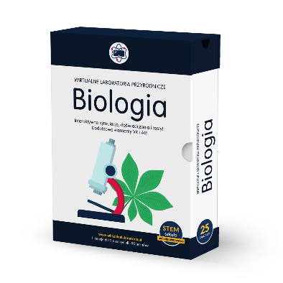 | Wirtualne Laboratoria Przyrodnicze BIOLOGIA - szkoła ponadpodstawowa | Wirtualne Laboratoria Przyrodnicze BIOLOGIA (WLP) to kompleksowe materiały interaktywne do nauki biologii na etapie szkoły ponadpodstawowej. Zawartość pudełka każdego programu: -25 zagadnień z podstawy programowej, -zakres podstawowy i rozszerzony (część doświadczeń z zakresu podstawowego z dodatkowymi treściami, część z rozszerzonego), -atrakcyjne zasoby multimedialne – m.in.: filmy, animacje, wirtualne wycieczki, zdjęcia makro, symulacje 2D i 3D dodatkowe materiały do atrakcyjnej nauki z wykorzystaniem wirtualnej (VR) oraz rozszerzonej rzeczywistości (AR). Zawartość multimedialna Wirtualnego Laboratorium Przyrodniczego BIOLOGIA: 1) fotografie preparatów mikroskopowych tkanek roślinnych i zwierzęcych wykonane w laboratorium, które można obserwować w trzech różnych powiększeniach w symulowanym mikroskopie; 2) dokumentacja obserwacji w postaci ilustracji, zdjęć i filmów z prawdziwych obserwacji roślin i zwierząt oraz doświadczeń wykonywanych w pracowniach biologicznych; 3) elementy interaktywnego atlasu ludzkiej anatomii z dokładnym wyodrębnieniem poszczególnych struktur budowy ciała człowieka; - budowa wewnętrzna i zewnętrzna wybranych narządów prezentowanych w postaci modeli 3D; - możliwość przeprowadzania pomiarów oraz analiz w symulowanych doświadczeniach i obserwacjach biologicznych; - możliwość modelowania przebiegu doświadczeń i doboru właściwych odczynników, sprzętu i badanego materiału; - rozwijanie umiejętności planowania i przeprowadzania badań biologicznych zgodnie z ideą metody naukowej/ albo: rozwijanie umiejętności formułowania problemów badawczych i stawiania hipotez. Co ważne materiały zostały tak dobrane, aby pomóc nauczycielowi w przekazaniu wiedzy dotyczącej najtrudniejszych zagadnień z podstawy programowej. Każdy zestaw umożliwia przeprowadzanie angażujących lekcji stacjonarnych oraz zdalnych. Licencja bezterminowa. Program dla 3 nauczycieli i 90 uczniów (praca online + offline) Wirtualne Laboratoria Przyrodnicze stanowią doskonałą pomoc | 1,219.51 zł | 23% | 1,500.00 zł
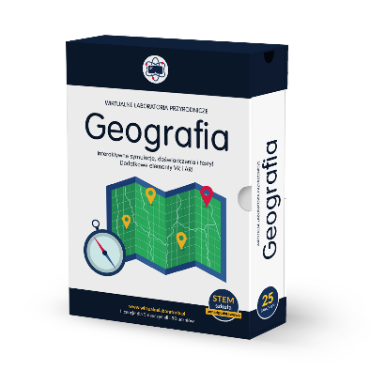 | Wirtualne Laboratoria Przyrodnicze GEOGRAFIA - szkoła ponadpodstawowa | Wirtualne Laboratoria Przyrodnicze GEOGRAFIA (WLP) to kompleksowe materiały interaktywne do nauki geografii na etapie szkoły ponadpodstawowej. Zawartość pudełka każdego programu: -25 zagadnień z podstawy programowej z geografii, -zakres podstawowy i rozszerzony (część doświadczeń z zakresu podstawowego z dodatkowymi treściami, część z rozszerzonego), -atrakcyjne zasoby multimedialne – m.in.: filmy, animacje, wirtualne wycieczki, zdjęcia makro, symulacje 2D i 3D dodatkowe materiały do atrakcyjnej nauki z wykorzystaniem wirtualnej (VR) oraz rozszerzonej rzeczywistości (AR). Zawartość multimedialna Wirtualnego Laboratorium Przyrodniczego GEOGRAFIA: 1) grafika w postaci interaktywnych map, diagramów i wykresów prezentująca zagadnienia z zakresu geografii społeczno-ekonomicznej Polski i świata; 2) animacje i symulacje zjawisk i procesów fizyczno-geograficznych; 3) ilustracje w grafice trójwymiarowej prezentujące m.in ciała niebieskie Układu Słonecznego; - zadania wymagające wyciągania wniosków na podstawie analizy danych w postaci tabel, wykresów, map; Co ważne materiały zostały tak dobrane, aby pomóc nauczycielowi w przekazaniu wiedzy dotyczącej najtrudniejszych zagadnień z podstawy programowej Każdy zestaw umożliwia przeprowadzanie angażujących lekcji stacjonarnych oraz zdalnych. Licencja bezterminowa. Program dla 3 nauczycieli i 90 uczniów (praca online + offline) Wirtualne Laboratoria Przyrodnicze stanowią doskonałą pomoc i zabezpieczenie na wypadek zamknięcia szkół – nauczyciel może nie tylko współdzielić ekran i realizować wirtualne eksperymenty z uczniami, wpływając na ich zainteresowanie, lecz także wysyłać im zadania przy pomocy platformy Dzwonek.pl. | 1,219.51 zł | 23% | 1,500.00 zł
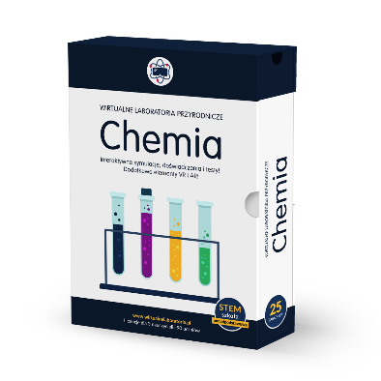 | Wirtualne Laboratoria Przyrodnicze CHEMIA - szkoła ponadpodstawowa | Wirtualne Laboratoria Przyrodnicze CHEMIA (WLP) to kompleksowe materiały interaktywne do nauki chemii na etapie szkoły ponadpodstawowej. Zawartość pudełka każdego programu: -25 zagadnień z podstawy programowej z chemii, -zakres podstawowy i rozszerzony (część doświadczeń z zakresu podstawowego z dodatkowymi treściami, część z rozszerzonego), -atrakcyjne zasoby multimedialne – m.in.: filmy, animacje, wirtualne wycieczki, zdjęcia makro, symulacje 2D i 3D dodatkowe materiały do atrakcyjnej nauki z wykorzystaniem wirtualnej (VR) oraz rozszerzonej rzeczywistości (AR). Zawartość multimedialna Wirtualnego Laboratorium Przyrodniczego CHEMIA: 1) rozwijanie umiejętności projektowania i opisywania doświadczeń chemicznych: konstruowanie schematów doświadczeń chemicznych, dobór odczynników, szkła laboratoryjnego i sprzętu potrzebnych do wykonania doświadczeń chemicznych; 2) symulacje opatrzone animacjami i grafikami, pokazujące przebieg doświadczeń chemicznych a także symulacje, którym towarzyszą filmy z rzeczywistych doświadczeń chemicznych; 3) instrukcje wykonania doświadczeń; 4) filmy z rzeczywistych doświadczeń chemicznych, opatrzone odpowiednim komentarzem, pozwalające uczniom na dokonywanie obserwacji, a następnie wyciąganie wniosków; 5)rozwijanie umiejętności formułowania obserwacji i wyciągania wniosków z przeprowadzonych doświadczeń chemicznych; 6) modele 3d struktur chemicznych. Co ważne materiały zostały tak dobrane, aby pomóc nauczycielowi w przekazaniu wiedzy dotyczącej najtrudniejszych zagadnień z podstawy programowej. Każdy zestaw umożliwia przeprowadzanie angażujących lekcji stacjonarnych oraz zdalnych. Licencja bezterminowa. Program dla 3 nauczycieli i 90 uczniów (praca online + offline) Wirtualne Laboratoria Przyrodnicze stanowią doskonałą pomoc i zabezpieczenie na wypadek zamknięcia szkół – nauczyciel może nie tylko współdzielić ekran i realizować wirtualne eksperymenty z uczniami, wpływając na ich zainteresowanie, lecz także wysyłać im zadania przy | 1,219.51 zł | 23% | 1,500.00 zł
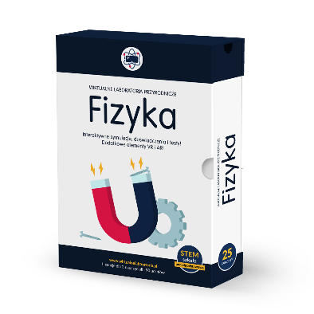 | Wirtualne Laboratoria Przyrodnicze FIZYKA - szkoła ponadpodstawowa | Wirtualne Laboratoria Przyrodnicze FIZYKA (WLP) to kompleksowe materiały interaktywne do nauki fizyki na etapie szkoły ponadpodstawowej. Zawartość pudełka każdego programu: -25 zagadnień z podstawy programowej z fizyki, -zakres podstawowy i rozszerzony (część doświadczeń z zakresu podstawowego z dodatkowymi treściami, część z rozszerzonego), -atrakcyjne zasoby multimedialne – m.in.: filmy, animacje, wirtualne wycieczki, zdjęcia makro, symulacje 2D i 3D dodatkowe materiały do atrakcyjnej nauki z wykorzystaniem wirtualnej (VR) oraz rozszerzonej rzeczywistości (AR). Zawartość multimedialna Wirtualnego Laboratorium Przyrodniczego FIZYKA: 1) możliwość przeprowadzania pomiarów w symulowanych doświadczeniach odpowiadających rzeczywistym warunkom; 2) obróbka wyników pomiarów uwzględniająca analizę niepewności pomiarowych; 3) symulacje zjawisk fizycznych, oparte o parametry zmierzone podczas prawdziwych doświadczeń; 4) karty obserwacji online umożliwiające uczniom obróbkę i prezentację wyników pomiarów w formie tabel, szkiców i wykresów oraz notowanie obserwacji i wniosków; Co ważne materiały zostały tak dobrane, aby pomóc nauczycielowi w przekazaniu wiedzy dotyczącej najtrudniejszych zagadnień z podstawy programowej. Każdy zestaw umożliwia przeprowadzanie angażujących lekcji stacjonarnych oraz zdalnych. Licencja bezterminowa. Program dla 3 nauczycieli i 90 uczniów (praca online + offline) Wirtualne Laboratoria Przyrodnicze stanowią doskonałą pomoc i zabezpieczenie na wypadek zamknięcia szkół – nauczyciel może nie tylko współdzielić ekran i realizować wirtualne eksperymenty z uczniami, wpływając na ich zainteresowanie, lecz także wysyłać im zadania przy pomocy platformy Dzwonek.pl. | 1,219.51 zł | 23% | 1,500.00 zł

